Introductie
Algemeen
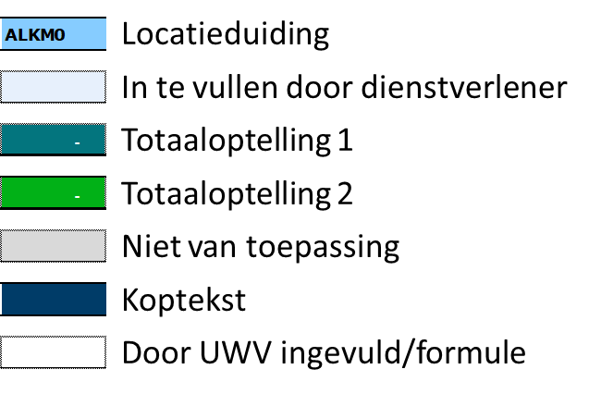 Het prijzenblad dient ingevuld te worden op basis van: - Het beschrijvend document, ambitiedocument, visie document, PvE inclusief onder meer het DFA en de dienstverleningsspecificaties en alle bijbehorende bijlagen. - De volumes zoals opgenomen in de dienstverleningsspecificaties, locatie kenmerken overzicht (hierna LKO) en het tabblad Uitgangspunten in dit document. - Alle tarieven en prijzen zijn exclusief BTW. - Genoemde volumes zijn gebaseerd op historische cijfers en dienen ter indicatie. Er kunnen geen rechten ontleend worden aan deze aantallen. - Het prijzenblad dient volledig ingevuld te zijn. Dit betekent dat alle en alleen de lichtblauwe cellen kunnen en moeten worden ingevuld. Wanneer de kosten 0 zijn, dient er een 0 ingevuld te worden. - Het prijzenblad mag niet worden aangepast, onder aanpassen wordt onder meer verstaan: het verwijderen en toevoegen van rijen/kolommen, aanpassen formules of inhoud.

Toelichting type kosten
Totaal verwachte kosten: Dit bestaat uit de kosten voor de dienstverlening, onderverdeeld in aanneemsom (kosten voor vaste dienstverlening) en de verwachte variabele kosten o.b.v. de vaste verrekenprijzen en de door UWV ingevulde indicatieve volumes in dit document. Totaal aanneemsom (vaste kosten): De vaste prijs per dienst per locatie voor de reguliere dienstverlening. Met regulier wordt verstaan: activiteiten die in frequentie en omvang van het werk goed voorspelbaar zijn over een periode van een jaar. Vaste verrekenprijzen: Een vaste prijs per afnameeenheid. Dit geldt voor dienstverlening die goed voorspelbaar is qua omvang van het werk maar niet of minder goed in volume. Deze dienstverlening wordt afgerekend op nacalculatie op basis van werkelijk gebruik vermenigvuldigd met het overeengekomen tarief. Hiervoor is geen offerte of goedkeuring vooraf nodig. Wel dienen bestellingen te zijn gedaan door gemandateerde functionarissen. Hier zien het FMIS en bestelsysteem en de bijbehorende processen op toe. Regietarieven: Buiten de dienstverlening die valt onder de verrekening via aanneemsommen of vaste verrekenprijzen is er dienstverlening waarvan UWV niet op voorhand kan aangeven of en in welke mate/frequentie ze zullen worden afgenomen, diensten waar mogelijk specialistische dienstverlening voor benodigd is en diensten waar op voorhand niet bekend is wat de kosten van de dienstverlening zullen zijn. Voor deze optionele diensten worden regietarieven uitgevraagd. Deze prijs wordt niet meegenomen in het financiële gunningscriterium. Indien UWV een optionele dienst geleverd wil hebben, kan UWV aan dienstverlener een offerte vragen voor het leveren van die dienst. De dienstverlener moet in deze offerte aansluiten bij de opgegeven prijzen. UWV is echter niet verplicht om aan de Opdrachtnemer een offerte te vragen (UWV kan de opdracht ook in de markt zetten) en UWV is ook niet verplicht om na ontvangst van de offerte de opdracht aan Opdrachtnemer te verstrekken (UWV ka

Toelichting Pandbezetting
De werking van de aanneemsommen o.b.v. pandbezetting is beschreven in het DFA. De historische bezettingsgegevens zijn opgenomen in het LKO. In het tabblad Uitgangspunten zijn per locatie per staffel de bandbreedtes weergegeven voor het "gemiddeld aantal ingelogde medewerkers".

Tabblad - Uitgangspunten
In dit tabblad zijn de uitgangspunten opgenomen voor volumes. Deze kunt u gebruiken ter referentie bij het maken van uw calculaties. In voorkomende gevallen worden deze uitgangspunten gebruikt in de formules. Aan deze volumes zijn geen rechten te ontlenen.

Tabblad - Totaalsom voor beoordeling
In dit tabblad wordt de totaalsom berekend die wordt gebruikt voor de financiële beoordeling.

Tabblad - Cluster H & V
Dit is het totaaloverzicht van de kosten voor dit cluster.

Tabblad - Aanneemsom - Ontvangst
Dit tabblad bevat alle vaste kosten (aanneemsom) behorende bij de dienstverleningsspecificatie Ontvangst. Inschrijver dient het volgende in te vullen: - In cellen B4 tot en met C13 alle voorkomende verschillende functies op te nemen inclusief het integrale uurtarief (inclusief alle kosten voor inzet van medewerkers, zoals maar niet gelimiteerd tot: bruto salarissen, werkgeverslasten, betaald verlof, verzuimkosten, training & opleiding, WAB kosten, etc. maar exclusief voorzieningen voor overhead, winst en risico en exclusief eventuele vaste out-of-pocket kosten). - In cel C15 het percentage op te nemen ter dekking van winst en risico. - Per staffel voor de pandbezetting en per locatie en per functie (zoals in B4 tot en met B13 opgenomen) het aantal in te zetten uren per werkdag in vullen. - Per staffel de eventuele vaste out-of-pocket kosten die geen onderdeel uitmaken van het integrale uurtarief op te nemen. Indien hiervan gebruik wordt gemaakt, dient een gedetailleerde onderbouwing in de toelichting te worden opgenomen. - Per staffel de kosten ter dekking van overhead op te nemen.

Tabblad - Aanneemsom - Beveiliging
Dit tabblad bevat alle vaste kosten (aanneemsom) behorende bij de dienstverleningsspecificatie Ontvangst. Inschrijver dient het volgende in te vullen: - In cellen B4 tot en met C13 alle voorkomende verschillende functies op te nemen inclusief het integrale uurtarief (inclusief alle kosten voor inzet van medewerkers, zoals maar niet gelimiteerd tot: bruto salarissen, werkgeverslasten, betaald verlof, verzuimkosten, training & opleiding, WAB kosten, etc. maar exclusief voorzieningen voor overhead, winst en risico en exclusief eventuele vaste out-of-pocket kosten). - In cel C15 het percentage op te nemen ter dekking van winst en risico. - Per staffel voor de pandbezetting en per locatie en per functie (zoals in B4 tot en met B13 opgenomen) het aantal in te zetten uren per werkdag in vullen. - Per staffel de eventuele vaste out-of-pocket kosten die geen onderdeel uitmaken van het integrale uurtarief op te nemen. Indien hiervan gebruik wordt gemaakt, dient een gedetailleerde onderbouwing in de toelichting te worden opgenomen. - Per staffel de kosten ter dekking van overhead op te nemen.

Tabblad - Verrekenprijzen - Beveiliging
Dit tabblad bevat alle integrale verrekenprijzen behorende bij de dienstverleningsspecificatie Beveiliging. Inschrijver dient voor alle items een integraal tarief inclusief voorzieningen voor overhead, winst en risico per item/keer op te nemen.

Tabblad - Verrekenprijzen - BHV
Dit tabblad bevat alle integrale verrekenprijzen behorende bij de dienstverleningsspecificatie BHV. Inschrijver dient voor alle items een integraal tarief inclusief voorzieningen voor overhead, winst en risico per item/keer op te nemen.

Tabblad - Verrekenprijzen - Keuren & IJken
Dit tabblad bevat alle integrale verrekenprijzen behorende bij de dienstverleningsspecificatie Keuren en IJken. Inschrijver dient voor alle items een integraal tarief inclusief voorzieningen voor overhead, winst en risico per item/keer op te nemen.

Tabblad - Regietarieven
Dit tabblad bevat diverse integrale tarieven behorende bij de dienstverleningsspecificaties in het cluster Hospitality & Veiligheid. Inschrijver dient het volgende in te vullen: - Voor inzet en werkzaamheden die worden genoemd een integraal tarief incl. opslagen voor overhead, risico en winst per uur/stuk/keer op te nemen.

